Рус
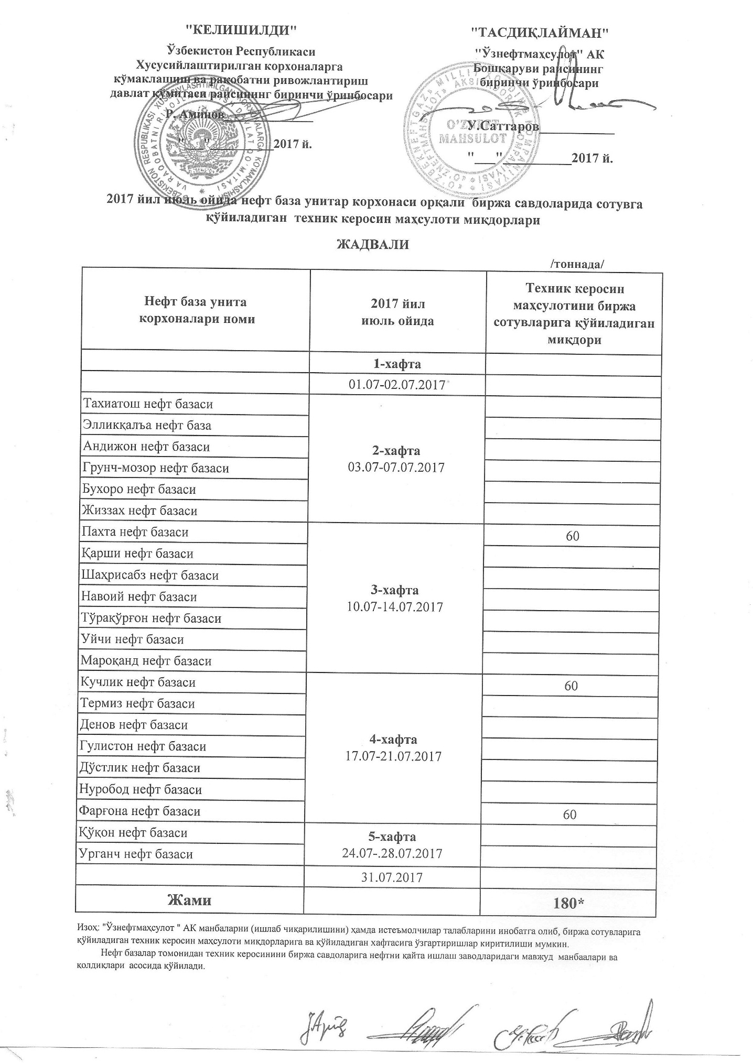
График объемов выставления технического керасина нефтебазами АК "Узнефтепродукт" в июле 2017 года
 |  | /тонна/
Наименование нефтебазы | за июль 2017 года | Объем
 | 1-неделя 01.07-02.07.2017

Тахиатош нефт базаси | 2-неделя 03.07-07.07.2017
Эллиққалъа нефт базаси
Андижон нефт базаси
Грунч-мозор нефт базаси
Бухоро нефт базаси
Жиззах нефт базаси
Пахта нефт базаси | 3-неделя 10.07-14.07.2017 | 60
Қарши нефт базаси
Шаҳрисабз нефт базаси
Навоий нефт базаси
Тўрақўрғон нефт базаси
Уйчи нефт базаси
Мароқанд нефт базаси
Кучлик нефт базаси | 4-неделя 17.07-21.07.2017 | 60
Термиз нефт базаси
Денов нефт базаси
Гулистон нефт базаси
Дўстлик нефт базаси
Нуробод нефт базаси
Фарғона нефт базаси |  | 60
Қўқон нефт базаси | 5-хафта 24.07-28.07.2017
Урганч нефт базаси
 | 2017-07-31
ВСЕГО |  | 180

